상품제안서
네파 여름 자외선차단 양방향 통풍 듀오 넥스카프 | 상품코드: S41036

 |  |  |  |  |  |  | 02-713-8555 | www.synergygift.co.kr
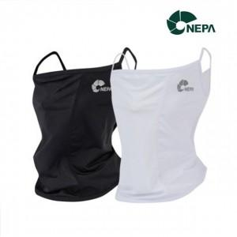 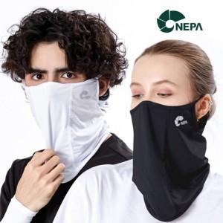

【상세/제작정보】 | <p><span style="font-size: 14pt;">※ 무지케이스+포장지포장 진행 희망시 별도 문의 바랍니다.</span></p><p><span style="font-size: 14pt;">&nbsp;</span></p><p><span style="font-size: 14pt;">※ 기본PVC지퍼케이스 포함</span></p>

【인쇄/포장옵션】 | 라벨스티커 / 포장지포장

【공급단가】 | 수량 | 50~ | 100~ | 300~ | 1,000~ | 3,000~
*VAT별도 | 블랙 | 11,400원 | 11,100원 | 10,680원 | 10,180원 | 9,990원
 | 화이트 | 11,400원 | 11,100원 | 10,680원 | 10,180원 | 9,990원

【상품 URL】 | https://www.synergygift.co.kr:443/src/goods_detail.php?gdno=41036

